Structure
Structure

Structure DB

Data1 + External&Internal (รวม)
STG_QUESTION_xxx
VW_STG_MS_FORM_xxx
VW_FORM_01_UNION
VW_FORM_02_UNION_VALUE_MAP
VW_FORM_03_DISTINCT_QUESTION
VW_FORM_04_WEIGHT
VW_FORM_05_CALCULATE_WEIGHT
VW_FORM_CONTROL 🔥
VW_FORM_06_SCORE
FACT_MS_FORM_SCORE
SP_PROC_MS_FORM_Satisfaction
ลบดูดเฉพาะ External&Internal
VW_FORM_07_SCORE_FIX
VW_FACT_MS_FORM 🔥
VW_FACT_MS_FORM_GROUPING
FACT_MS_FORM_GROUPING
VW_FACT_MS_FORM_REPORT 🔥
SP_PROC_MS_FORM_Satisfaction
ลบดูดเฉพาะ External&Internal
VW_FORM_06_SCORE_V2
FACT_MS_FORM_SCORE_V2
SP_PROC_MS_FORM
VW_FACT_MS_FORM_V2 🔥
VW_FACT_MS_FORM_GROUPING_V2
FACT_MS_FORM_GROUPING_V2
VW_FACT_MS_FORM_REPORT_V2 🔥
SP_PROC_MS_FORM
V1.
FACT_FORM_02_UNION_VALUE_MAP
V1.
Data2 + External&Internal (รวม)
Data1 + External&Internal (รวม)
Data2 + External&Internal (รวม)
Procurement External&Internal (รวม)
Vendor Evaluation Exc. External&Internal (V1V2)
Data1 หมายถึงข้อมูลก่อนปี 2024 (ใช้ Logic เดิม)
Data2 หมายถึงข้อมูลปี 2025 เป็นต้นไป (ใช้ Logic ใหม่)
External&Internal (รวม) หมายถึงข้อมูล Externam & Internam ทั้งหมด
🔥 หมายถึง นำไปออก Report
Data2 + External&Internal (รวม)

STG_QUESTION_xxx
STG_QUESTION_xxx
VW_FORM_01_UNION
VW_FORM_02_UNION_VALUE_MAP
VW_FORM_03_DISTINCT_QUESTION
VW_FORM_04_WEIGHT
VW_FORM_05_CALCULATE_WEIGHT
Data V1. union Data V2.
VW_FORM_CONTROL 🔥
VW_FORM_06_SCORE
FACT_MS_FORM_SCORE
SP_PROC_MS_FORM
VW_FORM_07_SCORE_FIX
VW_FACT_MS_FORM 🔥
VW_FACT_MS_FORM_GROUPING
FACT_MS_FORM_GROUPING
VW_FACT_MS_FORM_REPORT 🔥
SP_PROC_MS_FORM
VW_FORM_06_SCORE_V2
FACT_MS_FORM_SCORE_V2
SP_PROC_MS_FORM
VW_FACT_MS_FORM_V2 🔥
VW_FACT_MS_FORM_GROUPING_V2
FACT_MS_FORM_GROUPING_V2
VW_FACT_MS_FORM_REPORT_V2 🔥
SP_PROC_MS_FORM
หลังจาก Revise คำถามใหม่ (และ Map ด้วย QuestionCode) จะทำให้ข้อมูลเก่า Map แล้วเป็นค่าว่าง

STG_QUESTION_xxx
VW_STG_MS_FORM_xxx
VW_FORM_01_UNION
VW_FORM_02_UNION_VALUE_MAP
VW_FORM_03_DISTINCT_QUESTION
VW_FORM_04_WEIGHT
VW_FORM_05_CALCULATE_WEIGHT
Data V2.
VW_FORM_CONTROL 🔥
VW_FORM_06_SCORE
FACT_MS_FORM_SCORE
SP_PROC_MS_FORM
VW_FORM_07_SCORE_FIX
VW_FACT_MS_FORM 🔥
VW_FACT_MS_FORM_GROUPING
FACT_MS_FORM_GROUPING
VW_FACT_MS_FORM_REPORT 🔥
SP_PROC_MS_FORM
VW_FORM_06_SCORE_V2
FACT_MS_FORM_SCORE_V2
SP_PROC_MS_FORM
VW_FACT_MS_FORM_V2 🔥
VW_FACT_MS_FORM_GROUPING_V2
FACT_MS_FORM_GROUPING_V2
VW_FACT_MS_FORM_REPORT_V2 🔥
SP_PROC_MS_FORM
STG_QUESTION_xxx
STG_QUESTION_xxx
VW_FORM_01_UNION
V1.
VW_FORM_02_UNION_VALUE_MAP
FACT_FORM_02_UNION_VALUE_MAP
V1.

Remark
เงื่อนไขการคำนวณผลการประเมิน
1 | ทุกแบบฟอร์ม จะมี User และ Buyer (ประเมิน ESG)
 | ตัวอย่าง
 |  | ผู้ประเมิน : IT และ Buyer
 |  | จำนวนข้อที่ประเมินของ
 |  |  | IT: 5 ข้อ
 |  |  | Buyer: 3 ข้อ
 |  | น้ำหนัก (Weight)
 |  |  | IT: 62.5%
 |  |  | Buyer: 37.5%
 |  |  | น้ำหนัก (Weight) ทั้งหมด: 100%
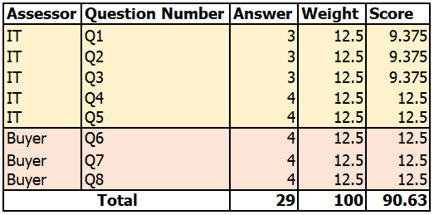

2 | ทุกกลุ่มงาน จะให้ Weight ของคะแนนเป็นตามข้อถาม (จากเดิม RM&PKG ให้คะแนนตามกลุ่มของคำถาม)
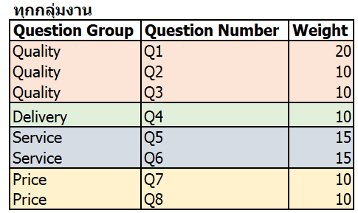

3 | ทุกกลุ่มงาน ผู้ประเมินต่างกลุ่มกัน จะไม่ตอบคำถามข้อเดียวกัน
 | ตัวอย่าง
 |  | มีคำถาม 5 ข้อ
 |  | - User ประเมินข้อ 1,2,4 และ Buyer ประเมินข้อ 3, 5
 |  | - จะไม่มีกรณีที่ User ประเมินข้อ 1, 2, 4 และ Buyer ประเมินข้อ 1, 3, 5 (กลุ่มต่างกัน จะไม่ประเมินข้อเดียวกัน)

4 | สูตรการคำนวณ ผลคะแนนการประเมิน (พอสังเขป)
 | คำนวณเฉพาะข้อที่มีการตอบมาเท่านั้น

 |  | Weight | 20% | 10% | 30% | 15% | 25% |  |  |  |  |  | Weight | 20.00 | 10.00 | 30.00 | 15.00 | 25.00
 | Vendor | Pur_Grp | Q1 | Q2 | Q3 | Q4 | Q5 |  |  |  |  |  | Vendor | S1 | S2 | S3 | S4 | S5
 | A | User | 3 | 4 | 3 | 4 |  |  |  |  |  |  | A | 15.00 | 10.00 | 22.50 | 15.00 | 12.50 | 75.00
 | A | Buyer |  |  |  |  | 2 |  |  |  |  |  |  | =D48/4*O46

 |  | Weight | 5% | 10% | 15% | 10% | 25% | 10% | 10% | 5% | 5% | 5% |  |  |  | Weight | 5.00 | 10.00 | 15.00 | 10.00 | 25.00 | 10.00 | 10.00 | 5.00 | 5.00 | 5.00
 | Vendor | Pur_Grp | Q1 | Q2 | Q3 | Q4 | Q5 | Q6 | Q7 | Q8 | Q9 | Q10 |  |  |  | Vendor | Q1 | Q2 | Q3 | Q4 | Q5 | Q6 | Q7 | Q8 | Q9 | Q10
 | B | PURCHASING | 2 | 3 | 1 | 4 |  |  |  |  |  |  |  |  |  | B | 2.50 | 7.50 | 3.75 | 10.00 | 25.00 | 10.00 | 7.50 | 3.75 | 3.75 | 2.5 | 76.25
 | B | PACKAGING |  |  |  |  | 4 | 4 |  |  |  |  |  |  |  | C | 5.00 | 10.00 | - | 10.00 | 25.00 | 10.00 | 10.00 | 5.00 | 5.00 | 5.00 | 100.00
 | B | QA |  |  |  |  |  |  | 3 | 3 | 3
 | B | STORE |  |  |  |  |  |  |  |  |  | 2
 | C | PURCHASING | 4 | 4 |  | 4
 | C | PACKAGING |  |  |  |  | 4 | 4
 | C | QA |  |  |  |  |  |  | 4 | 4 | 4
 | C | STORE |  |  |  |  |  |  |  |  |  | 4

